Conversor gotas em ml
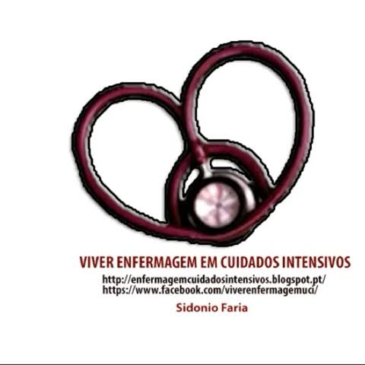
VIVER ENFERMAGEM EM CUIDADOS INTENSIVOS

www.enfermagemcuidadosintensivos.blogspot.com
www.facebook.com/viverenfermagemuci

CONVERSOR GOTAS/MIN EM ML/HORA
Gotas/min | Ml/hora | Volume nas 24 horas
 | 0 | 0
0 |  | 0
0 | 0

